List1
Zadání:
Navrhněte nízkofrekvenční předzesilovač s OZ v invertujícím zapojení pracující v pásmu řečových frekvencí, se ziskem 14 dB.
Zpětnovazební rezistor R2 volte 22kΩ. Určete velikost R1 a velikosti kondenzátorů.
Návrh zesilovače popište.
Navržený zesilovač analyzujte v SW OrCAD. Výsledky analýzy uveďte v dokumentaci, včetně schématu zapojení.

fd=20Hz | fh=4kHz
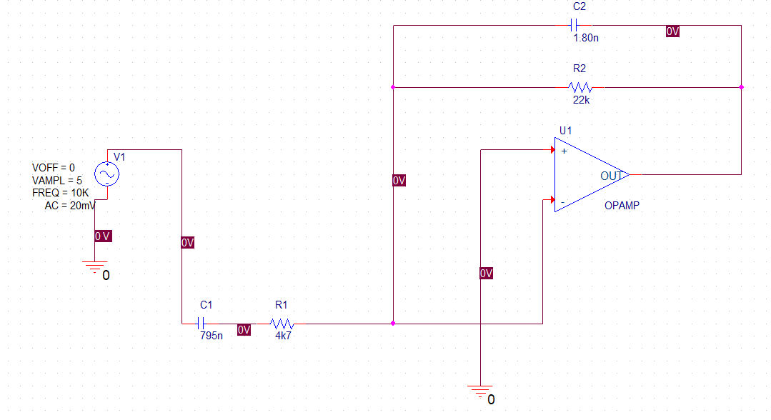

Nastavení zdroje
AC je vstupní napětí - 20mV
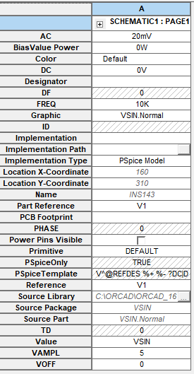

Vytvořím simulaci, ve které nastavím AC Sweep/Noise, dále Start Frequency 10, End Frequency 10k a Points/Decade 10.

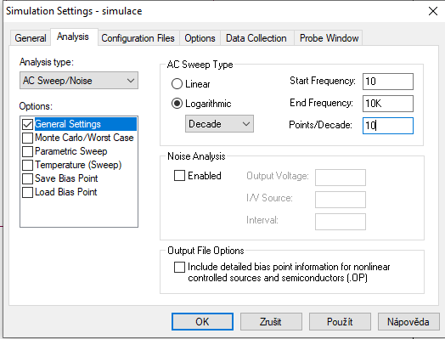

Zobrazení závislosti zisku na frekvenci
Zelená čára - vstupní napětí
Červená čára - výstupní napětí
Modrá čára - zisk (20*log10(Vout/Vin)

Frekvenční zisková charakteristika au=f(f)
Frequency | 20* LOG10(V(Vout)/ V(Vin))
10.00 | 0.59
12.59 | 2.46
15.85 | 4.26
19.95 | 5.96
25.12 | 7.52
31.62 | 8.91
39.81 | 10.09
50.12 | 11.04
63.10 | 11.77
79.43 | 12.31
100.00 | 12.68
125.89 | 12.93
158.49 | 13.10
199.53 | 13.20
251.19 | 13.27
316.23 | 13.30
398.11 | 13.31
501.19 | 13.31
630.96 | 13.28
794.33 | 13.23
1000.00 | 13.14
1258.93 | 12.99
1584.89 | 12.78
1995.26 | 12.45
2511.89 | 11.97
3162.28 | 11.31
3981.07 | 10.44
5011.87 | 9.33
6309.57 | 8.01
7943.28 | 6.50
10000.00 | 4.84

